주류별
구분별(2) | 소계 | 탁주 | 약주 | 청주 | 맥주 | 과실주 | 증류식소주 | 희석식 소주 | 위스키 | 브랜디 | 일반증류주 | 리큐르 | 기타 주류 | 주정
2011 | 3,696,289 | 458,198 | 18,975 | 19,301 | 1,963,170 | 19,866 | 609 | 923,024 | 1,954 | 75 | 3,925 | 306 | 2,396 | 284,490
2012 | 3,783,735 | 448,046 | 16,544 | 18,969 | 2,031,271 | 16,350 | 585 | 950,884 | 1,196 | 73 | 3,999 | 297 | 2,643 | 292,878
2013 | 3,737,626 | 426,216 | 14,538 | 18,998 | 2,062,054 | 17,881 | 658 | 905,903 | 940 | 75 | 4,787 | 278 | 2,594 | 282,704
2014 | 3,808,167 | 430,896 | 12,320 | 19,466 | 2,055,761 | 17,617 | 755 | 957,656 | 907 | 67 | 6,068 | 284 | 3,293 | 303,077
2015 | 3,804,100 | 416,046 | 11,332 | 18,459 | 2,040,833 | 15,737 | 954 | 955,507 | 439 | 71 | 5,449 | 29,856 | 3,921 | 305,496
2016 | 3,679,829 | 399,667 | 11,490 | 18,753 | 1,978,699 | 16,721 | 1,203 | 932,258 | 470 | 84 | 3,903 | 13,720 | 6,140 | 296,721
2017 | 3,551,405 | 409,407 | 10,820 | 18,312 | 1,823,899 | 13,193 | 1,857 | 945,860 | 205 | 77 | 3,861 | 5,604 | 15,167 | 303,143
2018 | 3,436,313 | 402,580 | 11,479 | 19,068 | 1,736,927 | 12,054 | 1,651 | 917,959 | 126 | 1 | 1,740 | 3,255 | 28,645 | 300,828
2019 | 3,376,714 | 370,500 | 11,213 | 17,784 | 1,715,995 | 10,926 | 1,714 | 915,596 | 72 | -2 | 1,683 | 2,536 | 29,178 | 299,519
2020 | 3,214,807 | 379,976 | 9,483 | 17,113 | 1,566,914 | 11,315 | 1,929 | 874,537 | 56 | -1 | 1,559 | 1,989 | 35,951 | 313,986

구분별(2) | 소계 |  |  |  |  |  |  |  | 구분별(2) | 주정
2011 | 3,696,289 |  |  |  |  |  |  |  | 2011 | 284,490
2012 | 3,783,735 |  |  |  |  |  |  |  | 2012 | 292,878
2013 | 3,737,626 |  |  |  |  |  |  |  | 2013 | 282,704
2014 | 3,808,167 |  |  |  |  |  |  |  | 2014 | 303,077
2015 | 3,804,100 |  |  |  |  |  |  |  | 2015 | 305,496
2016 | 3,679,829 |  |  |  |  |  |  |  | 2016 | 296,721
2017 | 3,551,405 |  |  |  |  |  |  |  | 2017 | 303,143
2018 | 3,436,313 |  |  |  |  |  |  |  | 2018 | 300,828
2019 | 3,376,714 |  |  |  |  |  |  |  | 2019 | 299,519
2020 | 3,214,807 |  |  |  |  |  |  |  | 2020 | 313,986

구분별(2) | 탁주
2011 | 458,198
2012 | 448,046
2013 | 426,216
2014 | 430,896
2015 | 416,046
2016 | 399,667
2017 | 409,407
2018 | 402,580
2019 | 370,500
2020 | 379,976

구분별(2) | 약주
2011 | 18,975
2012 | 16,544
2013 | 14,538
2014 | 12,320
2015 | 11,332
2016 | 11,490
2017 | 10,820
2018 | 11,479
2019 | 11,213
2020 | 9,483

구분별(2) | 청주
2011 | 19,301
2012 | 18,969
2013 | 18,998
2014 | 19,466
2015 | 18,459
2016 | 18,753
2017 | 18,312
2018 | 19,068
2019 | 17,784
2020 | 17,113

구분별(2) | 맥주
2011 | 1,963,170
2012 | 2,031,271
2013 | 2,062,054
2014 | 2,055,761
2015 | 2,040,833
2016 | 1,978,699
2017 | 1,823,899
2018 | 1,736,927
2019 | 1,715,995
2020 | 1,566,914

구분별(2) | 과실주
2011 | 19,866
2012 | 16,350
2013 | 17,881
2014 | 17,617
2015 | 15,737
2016 | 16,721
2017 | 13,193
2018 | 12,054
2019 | 10,926
2020 | 11,315

구분별(2) | 증류식소주
2011 | 609
2012 | 585
2013 | 658
2014 | 755
2015 | 954
2016 | 1,203
2017 | 1,857
2018 | 1,651
2019 | 1,714
2020 | 1,929

구분별(2) | 희석식 소주
2011 | 923,024
2012 | 950,884
2013 | 905,903
2014 | 957,656
2015 | 955,507
2016 | 932,258
2017 | 945,860
2018 | 917,959
2019 | 915,596
2020 | 874,537

구분별(2) | 위스키
2011 | 1,954
2012 | 1,196
2013 | 940
2014 | 907
2015 | 439
2016 | 470
2017 | 205
2018 | 126
2019 | 72
2020 | 56

구분별(2) | 브랜디
2011 | 75
2012 | 73
2013 | 75
2014 | 67
2015 | 71
2016 | 84
2017 | 77
2018 | 1
2019 | -2
2020 | -1

구분별(2) | 일반증류주
2011 | 3,925
2012 | 3,999
2013 | 4,787
2014 | 6,068
2015 | 5,449
2016 | 3,903
2017 | 3,861
2018 | 1,740
2019 | 1,683
2020 | 1,559

구분별(2) | 리큐르
2011 | 306
2012 | 297
2013 | 278
2014 | 284
2015 | 29,856
2016 | 13,720
2017 | 5,604
2018 | 3,255
2019 | 2,536
2020 | 1,989

구분별(2) | 기타 주류
2011 | 2,396
2012 | 2,643
2013 | 2,594
2014 | 3,293
2015 | 3,921
2016 | 6,140
2017 | 15,167
2018 | 28,645
2019 | 29,178
2020 | 35,951

Sheet1
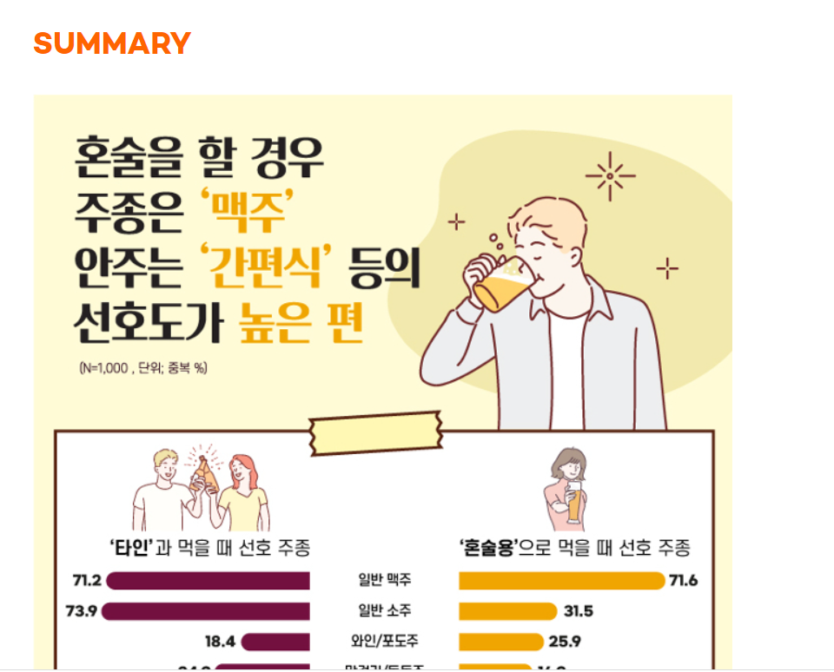
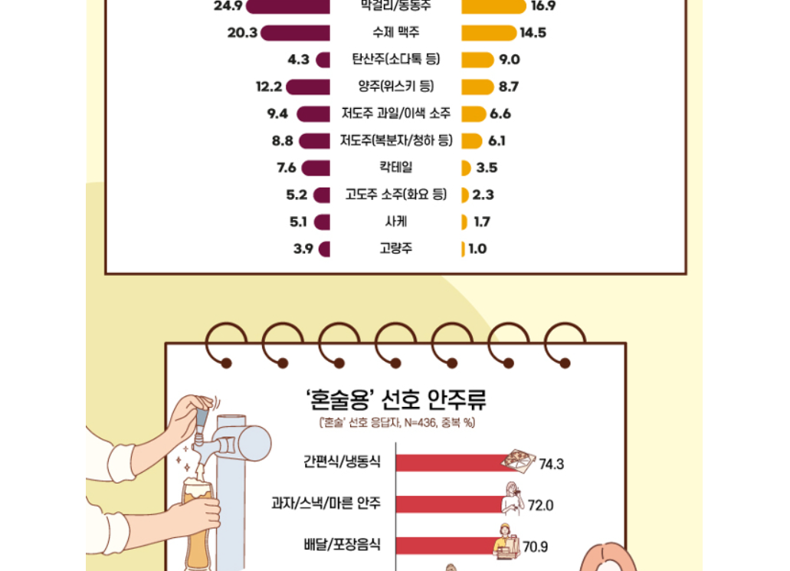
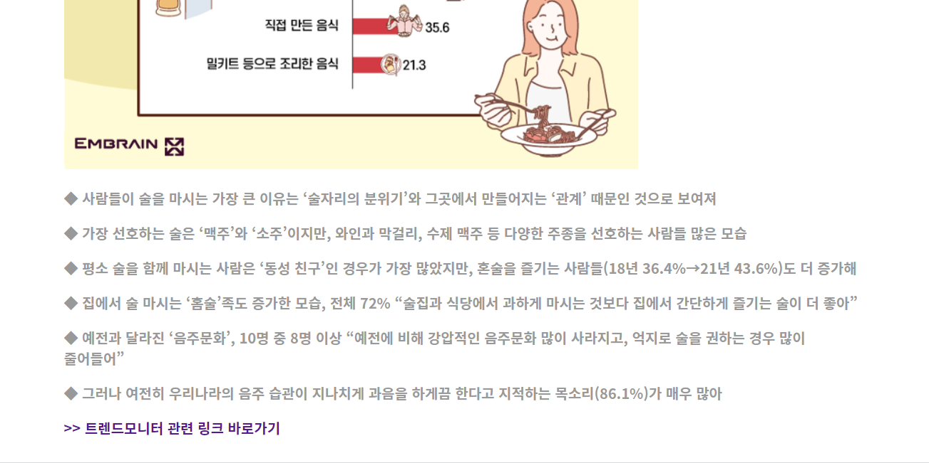
https://www.dmcreport.co.kr/report/surveyReport/freeView?reportcode=DMCSRF20220006&drtopdeth=RPT_TYPE_3&keyword_type=REPORT_KEYWORD_16

